設計
チャットアプリの作成

1.イメージ画面
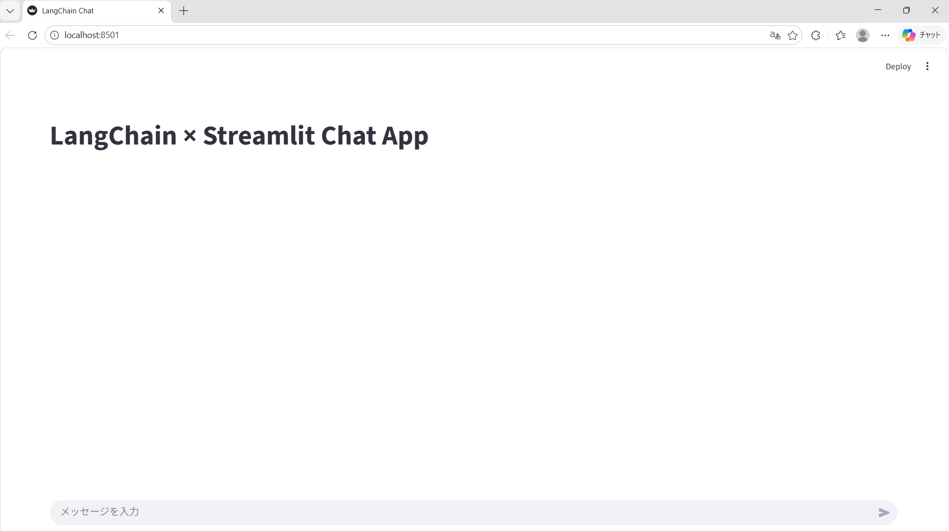

2.フォルダ構成
chat-app/
├── .venv/ # 仮想環境（プロジェクト専用）
├── .env # APIキー（Git管理外）
├── .gitignore # .env と .venv を除外
├── app.py # Streamlit UI
└── llm.py # LangChain ロジック

3.コード
3.1 app.py（Streamlit UI）
import streamlit as st
from llm import ask_llm

st.set_page_config(page_title="LangChain Chat", layout="wide")
st.title("LangChain × Streamlit Chat App")

if "messages" not in st.session_state:
st.session_state.messages = []

# 過去ログ表示
for msg in st.session_state.messages:
with st.chat_message(msg["role"]):
st.write(msg["content"])

# 入力
user_input = st.chat_input("メッセージを入力")

if user_input:
st.session_state.messages.append({"role": "user", "content": user_input})

with st.chat_message("user"):
st.write(user_input)

with st.chat_message("assistant"):
response = ask_llm(st.session_state.messages)
st.write(response)

st.session_state.messages.append({"role": "assistant", "content": response})

3.2 llm.py（LangChain 側）
from langchain_openai import ChatOpenAI

def create_llm():
return ChatOpenAI(
model="gpt-4o-mini",
temperature=0.7
)

def ask_llm(messages):
llm = create_llm()
response = llm.invoke(messages)
return response.content

4.実行方法
4.1 仮想環境を作成
python -m venv .venv
source .venv/bin/activate # Windows: .venv\Scripts\activate

4.2 必要ライブラリをインストール
pip install streamlit langchain-openai

4.3 OpenAI API キーを設定
.env
OPENAI_API_KEY=xxxxxxxxxxxxxxxxxxxxxxxxxxx #ダブルコーテーションはつけない。

4.4 アプリを起動
streamlit run app.py

